Sheet1
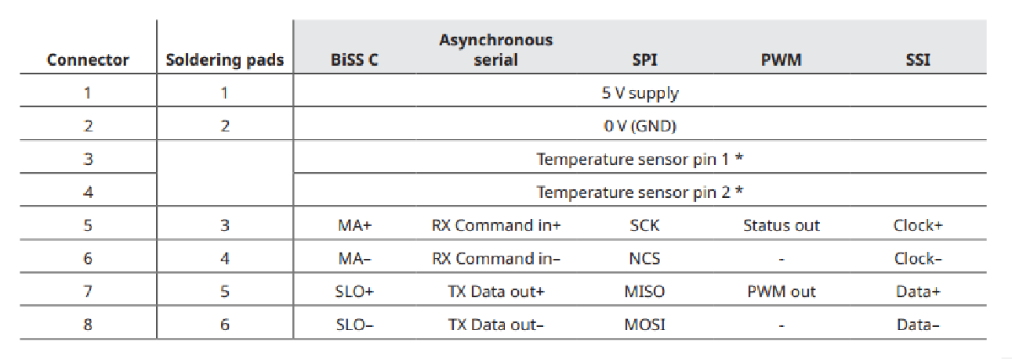
电机参数
 | 额定电压 | 48V
 | 额定功率 | 404W
 | 最大转速 | 2811rpm
 | 额定峰值电流 | 9.79A
 | 电机极对数 | 10
驱动器参数
 | 最小输入电压 | VDC | 8
 | 常规输入电压 | VDC | 48
 | 最大输入电压 | VDC | 55
 | 额定功率 | W | 960
 | 电源效率 | % | > 99
 | 最大输出电压 |  | 96% VIN
 | 额定输出电流 | A | 20A
 | 峰值电流 | A | 40A
 | 通信协议 | Ethercat
 | 控制环 | 位置控制
 | 编码器 | 环形编码器，SPI/SSI接口
 | 外形尺寸 | 外径半径：42mm，内径半径30mm，弧度待定
 | 控制速度 | ethercat控制周期<250us，旋转速度90°/100ms
电机接口

 | A | A相电机驱动
 | B | B相电机驱动
 | V | C相电机驱动
 | SA1 | 霍尔传感器1
 | SA2 | 霍尔传感器1
 | SA3 | 霍尔传感器1
 | 5V | 5V供电
 | GND | GND
 | SP1-1 | 温度传感器1-2
 | SP1-2 | 温度传感器1-2
 | SP2-1 | 温度传感器2-2
 | SP2-2 | 温度传感器2-2
编码器接口

